簡易マニュアル
◆簡易マニュアル
①AmazonSampleToolリポジトリ直下のindex.htmlを任意の場所に置いて下さい
そのファイルパスでmanifest.jsonの青枠を修正下さい。
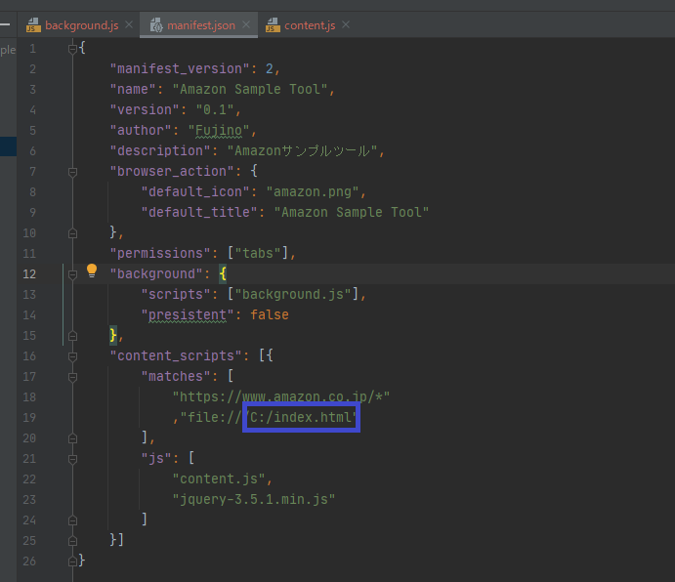

②Amazon Sample Toolをクロームにインストールして下さい。
 | ※手順参考：https://aigotoh.com/postid120/

③①のファイル（URL）をクロームで開いて下さい。
検索ワードに任意の値を入力後、検索ボタンをクリックします。
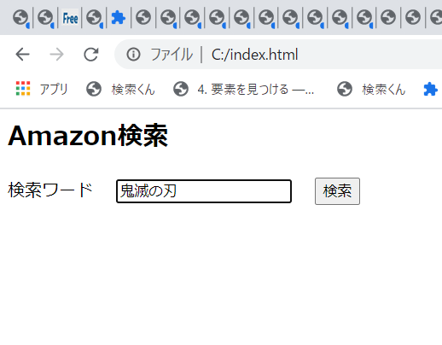

④Amazonの検索ボックスに③で入力した値が入ります。

課題
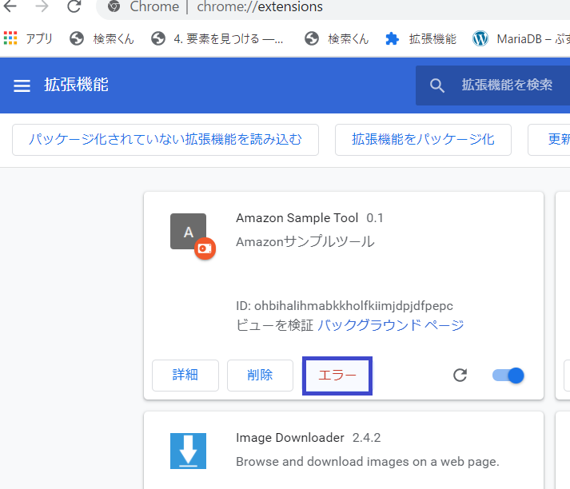
①動作に影響ないですが、一度動作させるとエラーボタンが表示されます。 | ②下記の情報を応用すれば、拡張用ボタンをクリックして機能のON/OFFを切り替え可能です。
Amazonサイトにクリックイベント用idがそんざいしないからのようです。 | http://rugger-sr.github.io/blog/2015/10/23/chrome_extension_toggle_button/
急ぎの様だったので、後回しにしました。

